4.F.EV_CVC_26
FUENTE | Fuente: Estadística de defunciones según la causa de muerte, INE.
ELABORACION | Elaboración: Unidad Técnica de Informe de Estado de Salud y Registros.
TIT LARGO | Contribución de las enfermedades del sistema circulatorio al cambio de la esperanza de vida al nacer según edad y sexo. Comunidad de Madrid, 2019-2024
TIT CORTO | Contribución de las enfermedades del sistema circulatorio al cambio de la esperanza de vida al nacer. Comunidad de Madrid, 2019-2024

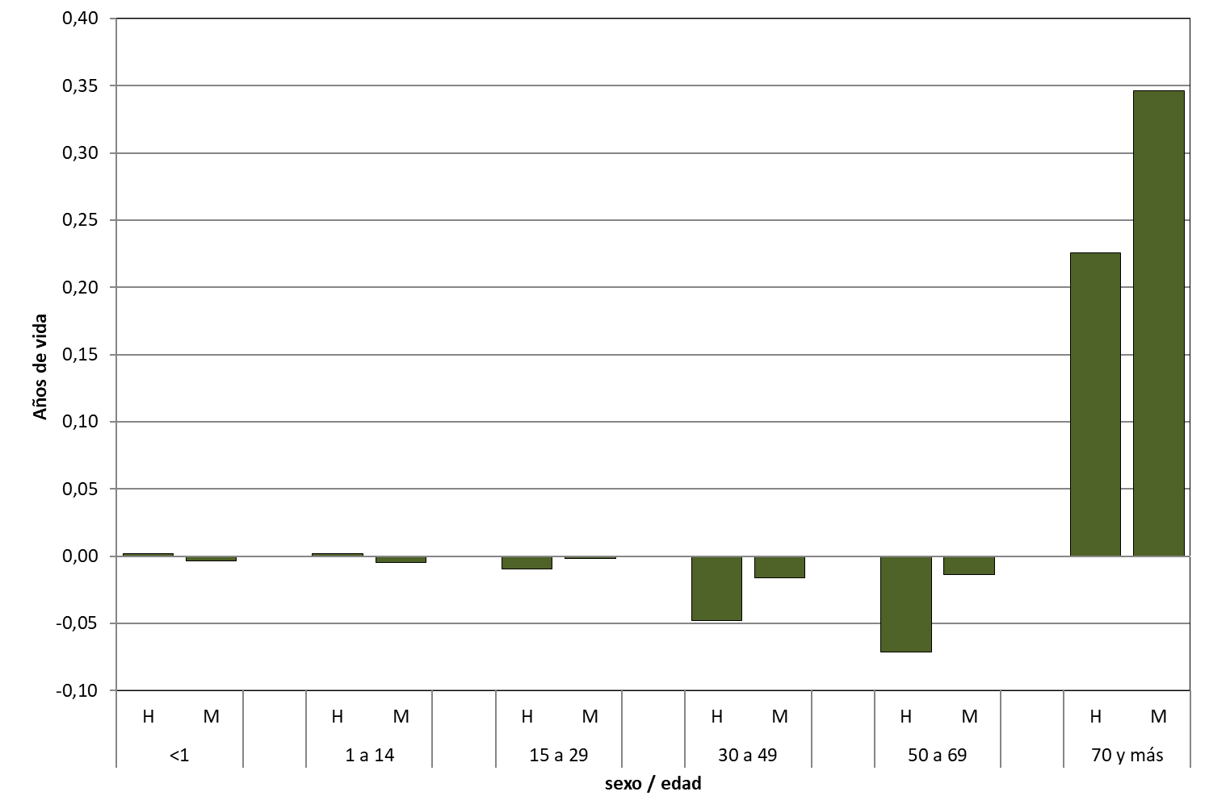

 | DATOS | 2024

 | edad | sexo | Circulatorias
 | <1 | H | 0.0022
 |  | M | -0.0036

 | 1 a 14 | H | 0.0021
 |  | M | -0.0047

 | 15 a 29 | H | -0.0097
 |  | M | -0.0019

 | 30 a 49 | H | -0.0477
 |  | M | -0.016

 | 50 a 69 | H | -0.071
 |  | M | -0.0136

 | 70 y más | H | 0.2255
 |  | M | 0.346

